Техничка STETSON
Артикул на этикетке | Style | Name | Группа | Категория | Коллекция | Сезон | фото | Brand name | Color | Цвет полный | материал верха | материал подкладки | Тип материала верха | Пол (муж/жен/yнисекс) | O/S (53-63 см) | XS (53см) | XS/S (54см) | S (55 см) | S/M (56 см) | M (57 см) | M/L (58 см) | L (59 см) | L/XL (60 см) | XL (61 см) | XL/XXL (62 см) | XXL (63 см) | XXL/XXXL (64см) | XXXL (65см) | сумма | код страны | Name of manufacturer, it's address | Наименование страны-изготовителя: | Вес нетто | Вес брутто | Всего нетто | Всего брутто | Цена | Сумма
02-697-38 | 7751193 | Trucker Cap Air and Sea | Бейсболки | Бейсболка с сеточкой | Stetson | Всесезон | 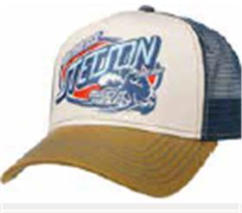 | STETSON | 52 | бежевый / синий | 100% хлопок / Подклад: 100% хлопок |  | Текстиль, ткань | Унисекс | 115 |  |  |  |  |  |  |  |  |  |  |  |  |  | 115 | CN | Name of manufacturer and its legal address: Friedrich W. Schneider GmbH & Co. KG, Oskar-Schindler-Str. 11, D 50769 Köln, GERMANY; Brunch of manufacturer and its legal address: CAPITALL HOLDINGS LIMITED, 11 F MIN FANG MANSION - 186 Jiangdong Middle Road, 210029 NANJING, China. | Китай | 0.1 | 0.15 | 11.5 | 17.25 | 1,178.89 ₽ | 135,572.12 €
02-478-09 | 7751171 | TRUCKER CAP AMERICAN HERITAGE CLASSIC | Бейсболки | Бейсболка с сеточкой | Stetson | всесезон |  | STETSON | 1 | черный | 100% хлопок / Подклад: 100% хлопок |  | Текстиль, ткань | Унисекс | 110 |  |  |  |  |  |  |  |  |  |  |  |  |  | 110 | CN | Friedrich W. Schneider GmbH & Co. KG; Oskar-Schindler-Str. 11, D 50769 Köln, Germany | Китай | 0.1 | 0.15 | 11 | 16.5 | 1,178.89 ₽ | 129,677.68 €
02-698-20 | 7751189 | Trucker Cap American Heritage Master | Бейсболки | Бейсболка с сеточкой | Stetson | Всесезон | 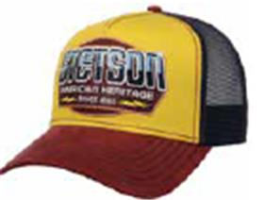 | STETSON | 89 | желтый / бордовый | 100% хлопок / Подклад: 100% хлопок |  | Текстиль, ткань | Унисекс | 130 |  |  |  |  |  |  |  |  |  |  |  |  |  | 130 | CN | Name of manufacturer and its legal address: Friedrich W. Schneider GmbH & Co. KG, Oskar-Schindler-Str. 11, D 50769 Köln, GERMANY; Brunch of manufacturer and its legal address: CAPITALL HOLDINGS LIMITED, 11 F MIN FANG MANSION - 186 Jiangdong Middle Road, 210029 NANJING, China. | Китай | 0.1 | 0.15 | 13 | 19.5 | 1,178.89 ₽ | 153,255.44 €
02-613-54 | 7756112 | TRUCKER CAP HIKING | Бейсболки | Бейсболка с сеточкой | Stetson | всесезон | 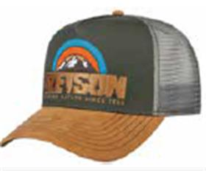 | STETSON | 57 | бежевый / серый | 100% хлопок / Подклад: 100% хлопок |  | Текстиль, ткань | Унисекс | 56 |  |  |  |  |  |  |  |  |  |  |  |  |  | 56 | CN | Friedrich W. Schneider GmbH & Co. KG; Oskar-Schindler-Str. 11, D 50769 Köln, Germany | Китай | 0.1 | 0.15 | 5.6 | 8.4 | 1,178.89 ₽ | 66,017.73 €
02-181-36 | 2541109 | TRAVELLER COTTON | Шляпы | Шляпа федора | Stetson | всесезон | 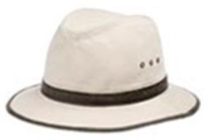 | STETSON | 71 | кремовый | 100% хлопок / Подклад: 100% хлопок |  | Текстиль, ткань | Унисекс |  |  |  |  |  | 3 |  | 3 |  |  |  |  |  |  | 6 | LK | Friedrich W. Schneider GmbH & Co. KG; Oskar-Schindler-Str. 11, D 50769 Köln, Germany | Шри-Ланка | 0.1 | 0.15 | 0.6 | 0.9 | 1,811.85 ₽ | 10,871.09 €

 |  |  |  |  |  |  |  |  |  |  |  |  |  |  |  |  |  |  |  |  |  |  |  |  |  |  |  |  | 417 |  |  |  |  |  | 41.7 | 62.55

